手順書
【AWS就業研修】Webサーバ構築＋負荷分散

このハンズオンのゴール

 | ・AWSの概要の理解
 | ・AWS EC2を利用したクラウド環境構築の理解
 | ・LinuxサーバによるWebサーバの構築
 | ・ロードバランサーによる負荷分散の仕組み構築

前提条件

 | ・ローカル端末のOS: Windows
 | ・研修用AWSアカウント: 作成済み
 | ・研修用IAM User: 作成済み
 | ・推奨環境: デュアルモニター

構成イメージ図
 | 今回のハンズオンでAWS上で構成するイメージとなります。
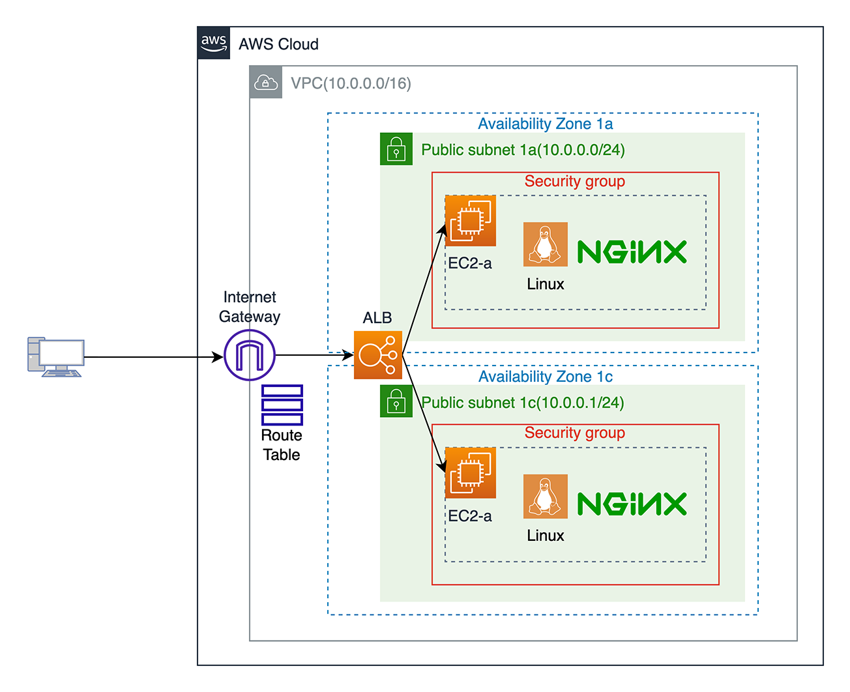

1.AWSコンソールへログイン

 | 1.連携済みのURLからAWSに接続

 | 2.IAMユーザーとしてサインインの画面でユーザ名とパスワードを入力して[サインイン]をクリック
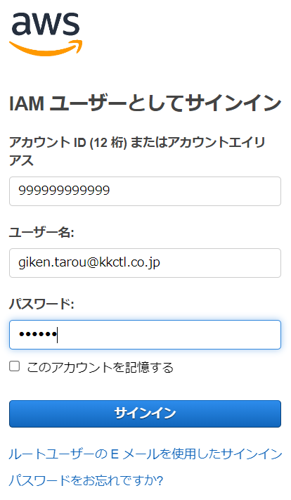

[リージョン]
 | 3.リージョンが[東京▼]以外になっている場合は、検索窓の右側にある[リージョン名▼]をクリックし、
 | [アジアパシフィック(東京) ap-northeast-1]を選択

 |  | リージョンとはそれぞれ、地理的に離れた場所に設けられた領域であり、これにより最大限の耐障害性と
 |  | 安定性が確保されます。

2.ネットワーク環境構築

2-1.VPC作成
ここでは１つのVPC(Amazon Virtual Private Cloud)を作成します。

Amazon VPCとは、Amazon Virtual Private Cloudの略です。Amazon VPCにより仮想ネットワークを構築し、
IPアドレスおよびサブネットの管理・ルーティング・ゲートウェイの設定等一連の仮想ネットワークの制御を簡単に
実現することができます。

[検索窓]
[VPC]
 | 1.[AWSコンソール]画面上部の検索窓で[VPC]と入力し、検索結果の[VPC]をクリック

 | 2.[AWS VPC]画面で[VPCを作成]をクリック

 |  |  |  |  |  |  |  |  | [VPCを作成]

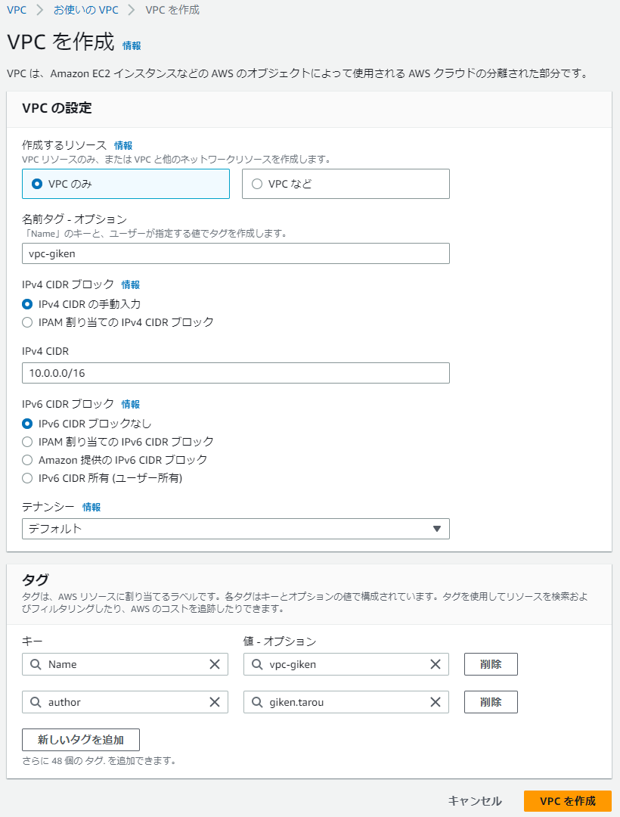
 | 3.[VPCを作成]画面で以下を設定し、[VPCを作成]をクリック
 |  |  |  |  |  | VPCの設定
 |  |  |  |  |  |  | [作成するリソース]
 |  |  |  |  |  |  |  | ●VPCのみ ○VPCなど
 |  |  |  |  |  |  | [名前タグ - オプション]
 |  |  |  |  |  |  |  | Key |  |  | Name
 |  |  |  |  |  |  |  | Value |  |  | vpc-<※ローマ字表記で名前を入力>
 |  |  |  |  |  |  |  |  |  |  | 例:vpc-giken
 |  |  |  |  |  |  | [IPv4 CIDRブロック]
 |  |  |  |  |  |  |  | ●IPv4 CIDEの手動入力
 |  |  |  |  |  |  |  | ○IPAM割り当てのIPv4 CIDRブロック
 |  |  |  |  |  |  | [IPv4 CIDR]
 |  |  |  |  |  |  |  | 10.0.0.0/16
 |  |  |  |  |  |  | [IPv6 CIDRブロック]
 |  |  |  |  |  |  |  | ●IPv6 CIDEの手動入力
 |  |  |  |  |  |  |  | ○IPAM割り当てのIPv6 CIDRブロック
 |  |  |  |  |  |  |  | ○Amazon提供のIPv6 CIDRブロック
 |  |  |  |  |  |  |  | ○IPv6 CIDR所有(ユーザー所有)
 |  |  |  |  |  |  | [テナンシー]
 |  |  |  |  |  |  |  | デフォルト
 |  |  |  |  |  | [タグ]
 |  |  |  |  |  |  | ※[新しいタグを追加]をクリックして以下を追加
 |  |  |  |  |  |  | Key |  |  | author
 |  |  |  |  |  |  | Value |  |  | ※ローマ字表記でフルネームを入力
 |  |  |  |  | [VPCを作成] |  | 例:giken.tarou
 |  |  |  |  |  |  | 例:giken.tarou
2-2.VPCにサブネットを作成
ここではVPCに対して２つのサブネットを作成します。

サブネットとは、IPネットワークを細分化することを指します。記述方法はCIDR（サイダー）表記で、IPアドレスの
プレフィックスとしてネットワークアドレスの後にスラッシュ（/）の後とネットワークアドレスビット数を記載します。
使用例は、”10.0.0.0/16”等が挙げられます。

 | 1.左ペインから[サブネット]をクリック

 | 2.[サブネット]画面で[サブネットを作成]をクリック
 |  |  |  |  |  | [サブネットを作成]

 | 3.[サブネットを作成]画面で、以下を設定し、[サブネットを作成]をクリック
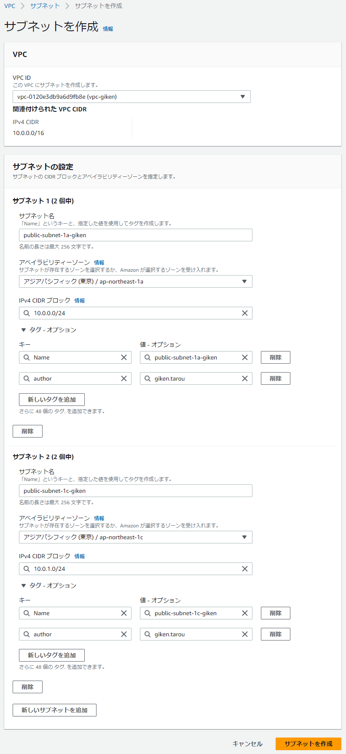
 |  |  |  |  |  | [VPC]
 |  |  |  |  |  |  | vpc-<ローマ字表記の名前>
 |  |  |  |  |  |  | ※2-1で作成したVPCを選択
 |  |  |  |  |  | サブネットの設定
 |  |  |  |  |  |  | [サブネット名]
 |  |  |  |  |  |  |  | public-subnet-1a-<※名前をローマ字で入力>
 |  |  |  |  |  |  |  | 例:public-subnet-1a-giken
 |  |  |  |  |  |  | [アベイラビリティーゾーン]
 |  |  |  |  |  |  |  | ap-northeast-1a
 |  |  |  |  |  |  | [IPv4 CIDRブロック]
 |  |  |  |  |  |  |  | 10.0.0.0/24
 |  |  |  |  |  |  | [タグ - オプション]
 |  |  |  |  |  |  |  | ※[新しいタグを追加]をクリックして以下を追加
 |  |  |  |  |  |  |  | キー |  |  |  | author
 |  |  |  |  |  |  |  | 値-ｵﾌﾟｼｮﾝ |  |  |  | ※ローマ字表記でフルネームを入力
 |  |  |  |  |  |  |  | 例:giken.tarou

 |  |  |  |  |  | [新しいサブネットを追加]をクリック

 |  |  |  |  |  |  | [サブネット名]
 |  |  |  |  |  |  |  | public-subnet-1c-<※ローマ字表記で名前を入力>
 |  |  |  |  |  |  |  | 例:public-subnet-1c-giken
 |  |  |  |  |  |  | [アベイラビリティーゾーン]
 |  |  |  |  |  |  |  | ap-northeast-1c
 |  |  |  |  |  |  | [IPv4 CIDRブロック]
 |  |  |  |  |  |  |  | 10.0.1.0/24
 |  |  |  |  |  |  | [タグ - オプション]
 |  |  |  |  |  |  |  | ※[新しいタグを追加]をクリックして以下を追加
 |  |  |  |  |  |  |  | キー |  |  |  | author
 |  |  |  |  |  |  |  | 値-ｵﾌﾟｼｮﾝ |  |  |  | ※ローマ字表記でフルネームを入力
 |  |  |  |  |  |  |  | 例:giken.tarou

 |  |  |  |  |  |  | [サブネットを作成]

2-3.インターネットゲートウェイ作成、VPCに紐付け
ここではインターネットゲートウェイを作成し、VPCと紐付けることにより、インターネットを使う準備ができます。

サブネットをパブリックサブネットとすることで、インターネットアクセスが可能です。
送信先をIPv4の場合は、0.0.0.0/0とします。
ターゲットをインターネットゲートウェイIDである、igw-XXXXXXXXXとします。

 | 1.左ペインから[インターネットゲートウェイ]をクリック

 | 2.[インターネットゲートウェイ]画面で[インターネットゲートウェイの作成]をクリック

 |  |  |  |  |  | [インターネットゲートウェイの作成]

 | 3.[インターネットゲートウェイの作成]画面で、以下を設定し、[インターネットゲートウェイの作成]をクリック
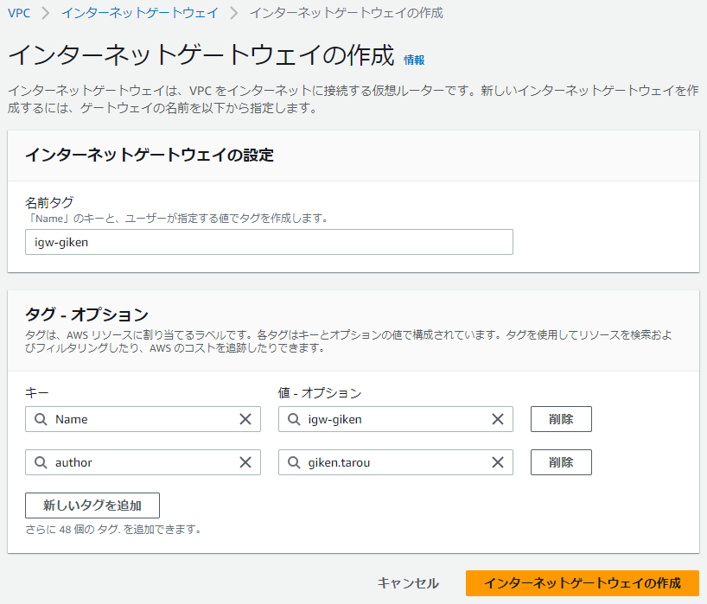
 |  |  |  |  |  | [名前タグ]
 |  |  |  |  |  |  | igw-<※ローマ字表記で名前を入力>
 |  |  |  |  |  |  | 例：igw-giken
 |  |  |  |  |  | [タグ - オプション]
 |  |  |  |  |  |  | ※[新しいタグを追加]をクリックして以下を追加
 |  |  |  |  |  |  | Key |  |  | author
 |  |  |  |  |  |  | Value |  |  | ※ローマ字表記でフルネームを入力
 |  |  |  |  |  |  | 例:giken.tarou

 |  |  |  |  |  | [インターネットゲートウェイの作成]

 | 4.画面右上の[VPCへアタッチ]をクリック
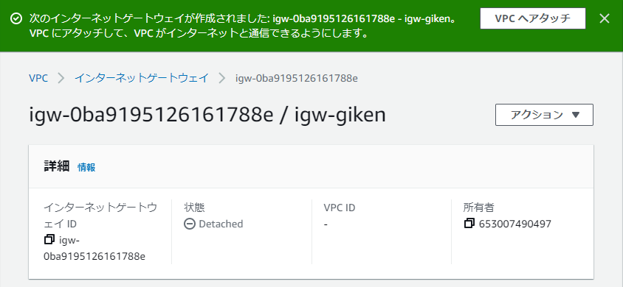
[VPCへアタッチ]

 | 5.[VPCにアタッチ]画面の[使用可能なVPC]で、作成したVPCを選択し、[インターネットゲートウェイのアタッチ]をクリック
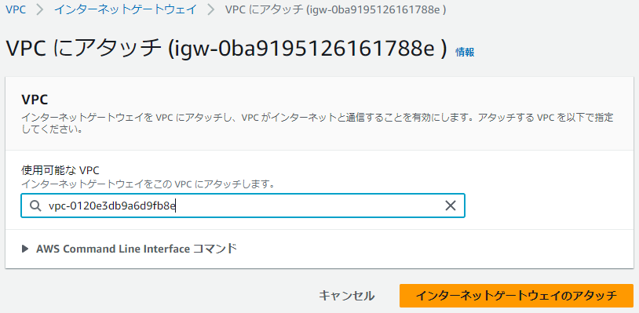

 |  |  |  |  |  |  | [使用可能なVPC]
 |  |  |  |  |  |  |  | ※2-1で作成したVPCを選択
 |  |  |  |  |  |  |  | 例：vpc-xxxxxxxxx～(vpc-giken)
 |  |  |  |  |  |  | [インターネットゲートウェイのアタッチ]

2-4.ルートテーブル作成

2-4-1.ルートテーブルの設定
ここではルートテーブルを設定することによりインターネットと通信をできるようにします。
VPCルートテーブルでは、ルートの送信先ならびにターゲットを関連付けします。

 | 1.左ペインから[ルートテーブル]をクリック

 | 2.[ルートテーブル]画面で[ルートテーブルを作成]をクリック

 |  |  |  |  |  |  | [ルートテーブルを作成]

 | 3.[ルートテーブル]画面で、以下を設定し、[ルートテーブルを作成]をクリック
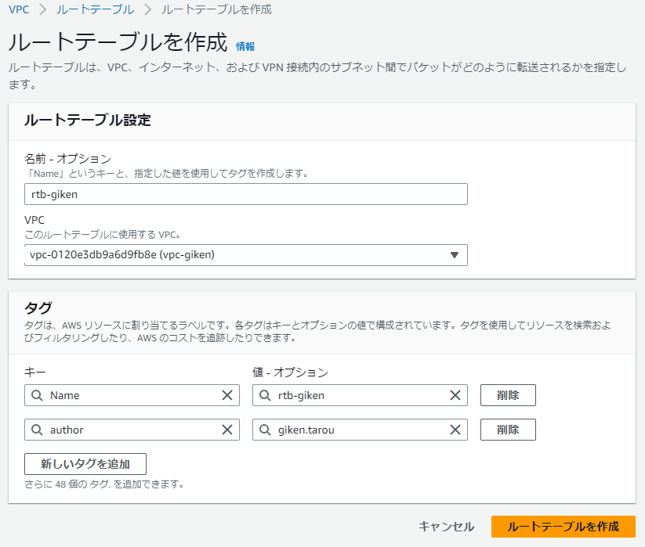
 |  |  |  |  |  | [名前 - オプション]
 |  |  |  |  |  |  | rtb-<※ローマ字表記で名前を入力>
 |  |  |  |  |  |  | 例：rtb-giken
 |  |  |  |  |  | [VPC]
 |  |  |  |  |  |  | vpc-xxxxxxxxxxxxxxx(vpc-<※ローマ字表記の名前>)
 |  |  |  |  |  |  | ※2-1で作成したVPCを選択
 |  |  |  |  |  |  | 例：vpc-xxxxxxxxx～(vpc-giken)
 |  |  |  |  |  | [タグ]
 |  |  |  |  |  |  | ※[新しいタグを追加]をクリックして以下を追加
 |  |  |  |  |  |  | キー |  |  |  |  | author
 |  |  |  |  |  |  | 値 - オプション |  |  |  |  | ※ローマ字表記でフルネームを入力
 |  |  |  |  |  |  | 例:giken.tarou
 |  |  |  |  |  | [ルートテーブルを作成]

2-4-2.ルートテーブルを編集
ここではルートテーブルを設定することによりインターネットと通信をできるようにします。
VPCルートテーブルでは、ルートの送信先ならびにターゲットを関連付けします。

 | 1.作成したルートテーブル[rtb-xxxxxxxxxxxxxxxxx]の画面下の[ルート]タブをクリックして、[ルートを編集]をクリック
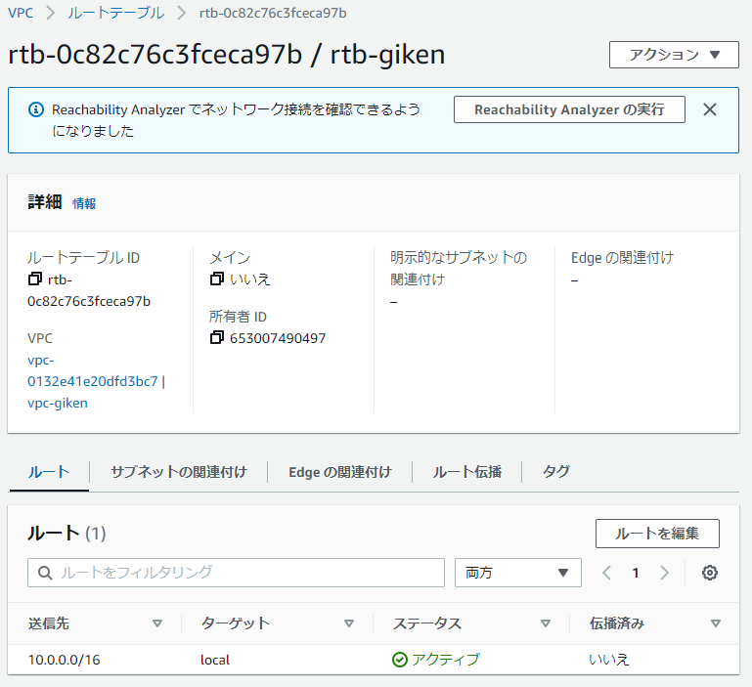

 |  |  |  |  |  | [ルートタブ]

 |  |  |  |  |  | [ルートを編集]

 | 2.[ルートを編集]画面で[ルートを追加]をクリック

 | 3.追加表示された[ルートを編集]で、以下を設定し、[変更を保存]をクリック
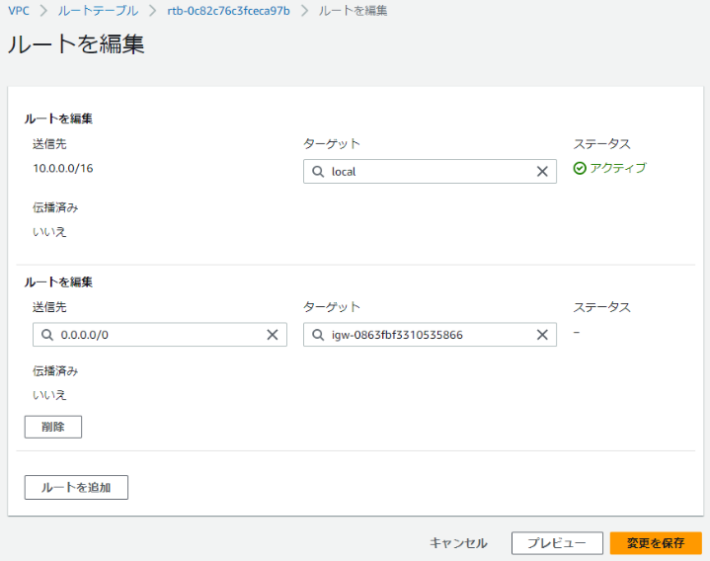
 |  |  |  |  |  | [送信先]
 |  |  |  |  |  |  | 0.0.0.0/0
 |  |  |  |  |  | [ターゲット]
 |  |  |  |  |  |  | igw-xxxxxxxxx～(igw-<※ローマ字表記の名前>)
 |  |  |  |  |  |  | ※2-3で作成したインターネットゲートウェイを選択

 |  |  |  |  |  |  | ターゲットを選択は２段階になっているので、
 |  |  |  |  |  |  | [インターネットゲートウェイ]を選択します。
 |  |  |  |  |  |  | 次に[igw-]と入力すると、作成したインターネット
 |  |  |  |  |  |  | ゲートウェイが表示されます。

 |  |  |  |  |  | [変更を保存]

2-4-3.サブネットの関連付けを編集
ここではルートテーブルを設定することによりインターネットと通信をできるようにします。
VPCルートテーブルでは、ルートの送信先ならびにターゲットを関連付けします。

 | 1.[サブネット]タブをクリックして、[サブネットの関連付けを編集]をクリック
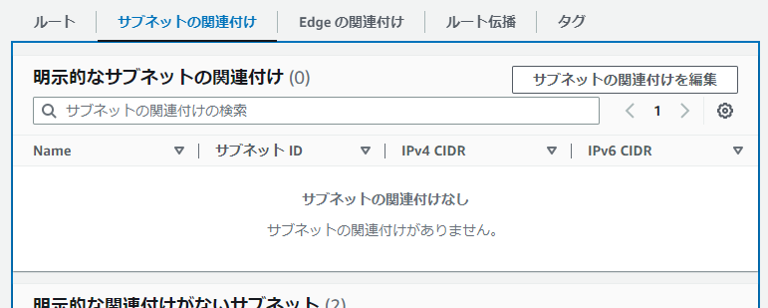
 |  |  |  |  |  | [サブネットの関連付けタブ]

 |  |  |  |  |  | [ルートを編集]

 | 2.[サブネットの関連付けを編集]画面で、2-3で作成した２つのサブネットにチェックを入れ、[関連付けを保存]をクリック

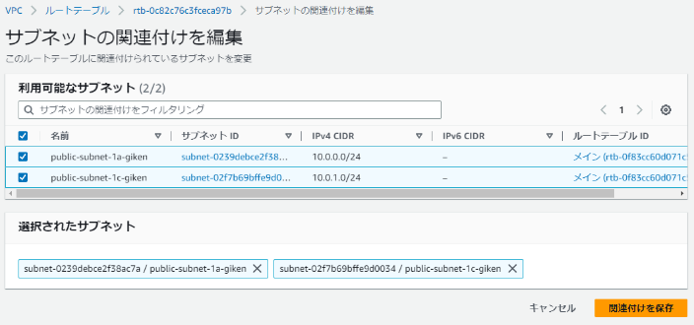
 |  |  |  |  |  | [サブネットのチェック]

 |  |  |  |  |  | [関連付けを保存]

3.Amazon EC2(仮想サーバ)作成
ここでは２つのEC2(Amazon Elastic Compute Cloud)を作成します。
1台目のEC2の手順項番は3a~、２台目のEC2の手順項番は3b~とします。

EC2とはAmazon Cloud上に作成可能なコンピュータであり、OSやスペック、台数などを容易に準備することができます。
必要な時に起動したり、停止することが可能で停止中は料金が発生しないというメリットがあります。

3a-1.AWS EC2(インスタンス)起動

[検索窓]
 | 1.[AWSコンソール]画面上部の検索窓で[EC2]と入力し、検索結果の[EC2]をクリック

[EC2]

 | 2.[AWS EC2]画面の[インスタンスを起動]枠の[インスタンスを起動]をクリック

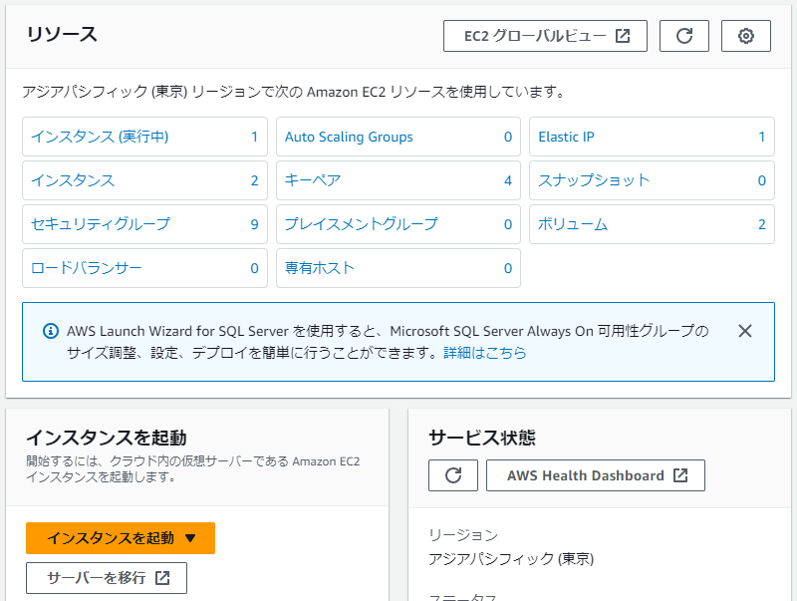

 |  |  |  |  |  |  | [インスタンスを起動]

3a-2.名前とタグの追加
 | 1.[VPCを作成]画面で以下を設定

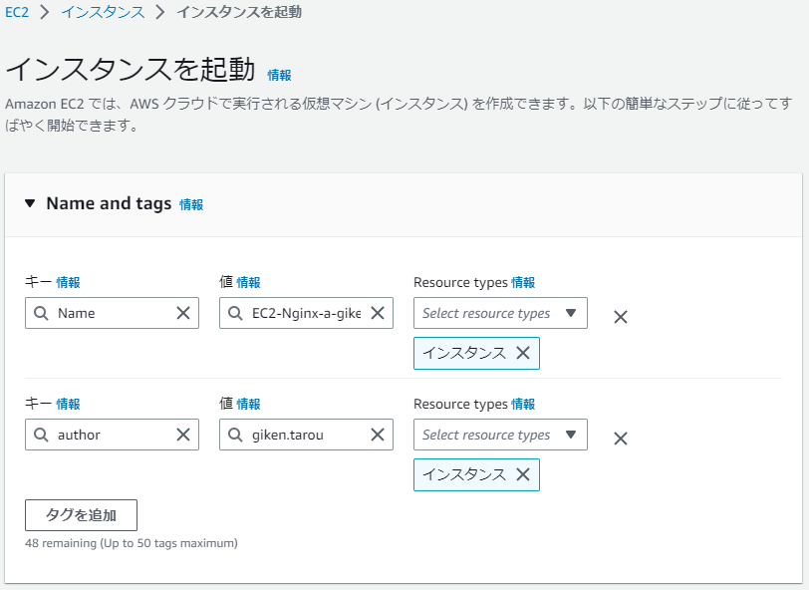
 |  |  |  |  |  | [Name and tags]
 |  |  |  |  |  |  | キー |  | name
 |  |  |  |  |  |  | 値 |  | EC2-Nginx-a-<※ローマ字表記で名前を入力>
 |  |  |  |  |  |  |  |  |  | 例:EC2-Nginx-a-giken

 |  |  |  |  |  |  | ※[タグを追加]をクリックして以下を追加
 |  |  |  |  |  |  | キー |  | author
 |  |  |  |  |  |  | 値 |  | ※ローマ字表記でフルネームを入力
 |  |  |  |  |  |  | 例:giken.tarou

3a-3.アプリケーションおよびOSイメージ(AMI)の指定

 | 1.[クリックスタート]タブをクリックし、[Amazon Linux]をクリック
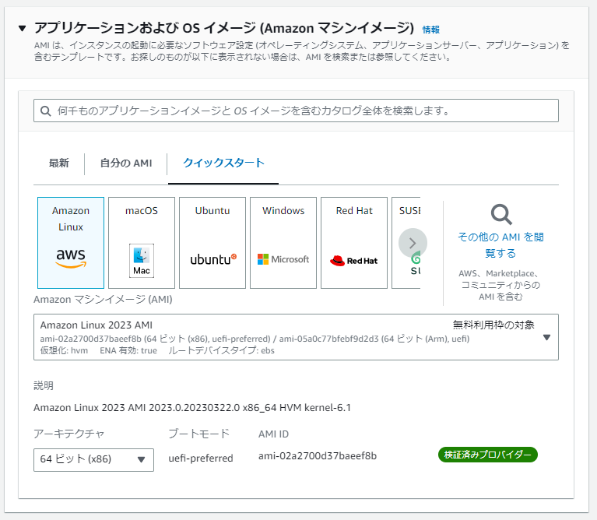

 |  |  |  |  |  |  | [クイックスタート]

 |  |  |  |  |  |  | [Amazon Linux]

3a-4.インスタンスタイプの指定

 | 1.[インスタンスタイプ]の選択欄で[t2.micro]を選択

 |  |  |  |  |  |  | [t2.micro]

3a-5.キーペア(ログイン用の鍵)作成
キーペアとは、EC2インスタンスにアクセスするために必要となる「鍵」のことで、「公開鍵」と「秘密鍵」になります。
キーペアを作成し、ローカルの端末の[c:\work]などのフォルダを作成し、[公開鍵]をダウンロードします。

 | 1.キーペア（ログイン）の「新しいキーペアの作成」をクリック

 |  |  |  |  |  |  | [新しいキーペアの作成]

 | 2.[キーペアを作成]画面で以下を設定し、[キーペアを作成]をクリック
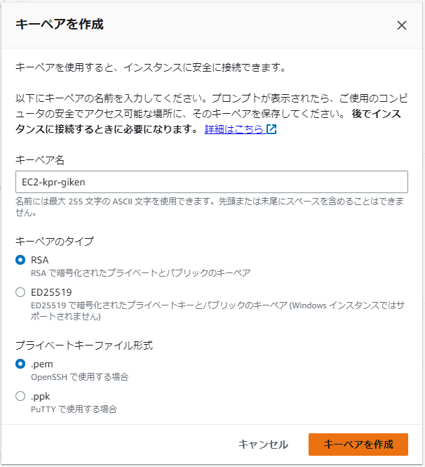
 |  |  |  |  |  | [キーペア名]
 |  |  |  |  |  |  | EC2-kpr-<※ローマ字表記で名前を入力>
 |  |  |  |  |  |  | 例:EC2-kpr-giken

 |  |  |  |  |  | [キーペアのタイプ]
 |  |  |  |  |  |  | ● | RSA
 |  |  |  |  |  |  | ○ | ED25519

 |  |  |  |  |  | [プライベートキーファイル形式]
 |  |  |  |  |  |  | ● | .pem
 |  |  |  |  |  |  | ○ | .ppk

 |  |  |  |  |  | [キーペアを作成]

 | 3.ダウンロード用のダイアログが表示されたら、
 |  | [c:\work]フォルダに保存する。
 |  | ※事前にCドライブの直下に[work]フォルダを作成する。

 | 4.ダウンロード後に元の画面に遷移するので、キーペア名の欄に作成したキーペアが設定されていることを確認

3a-6.ネットワーク設定
ここでは作成するEC2インスタンスが利用するネットワークの設定を行います。

3a-6-1.VPC、サブネット設定

 | 1.[ネットワーク設定]枠の右側にある[編集]をクリック

 | 2.[ネットワーク設定]枠に以下を設定

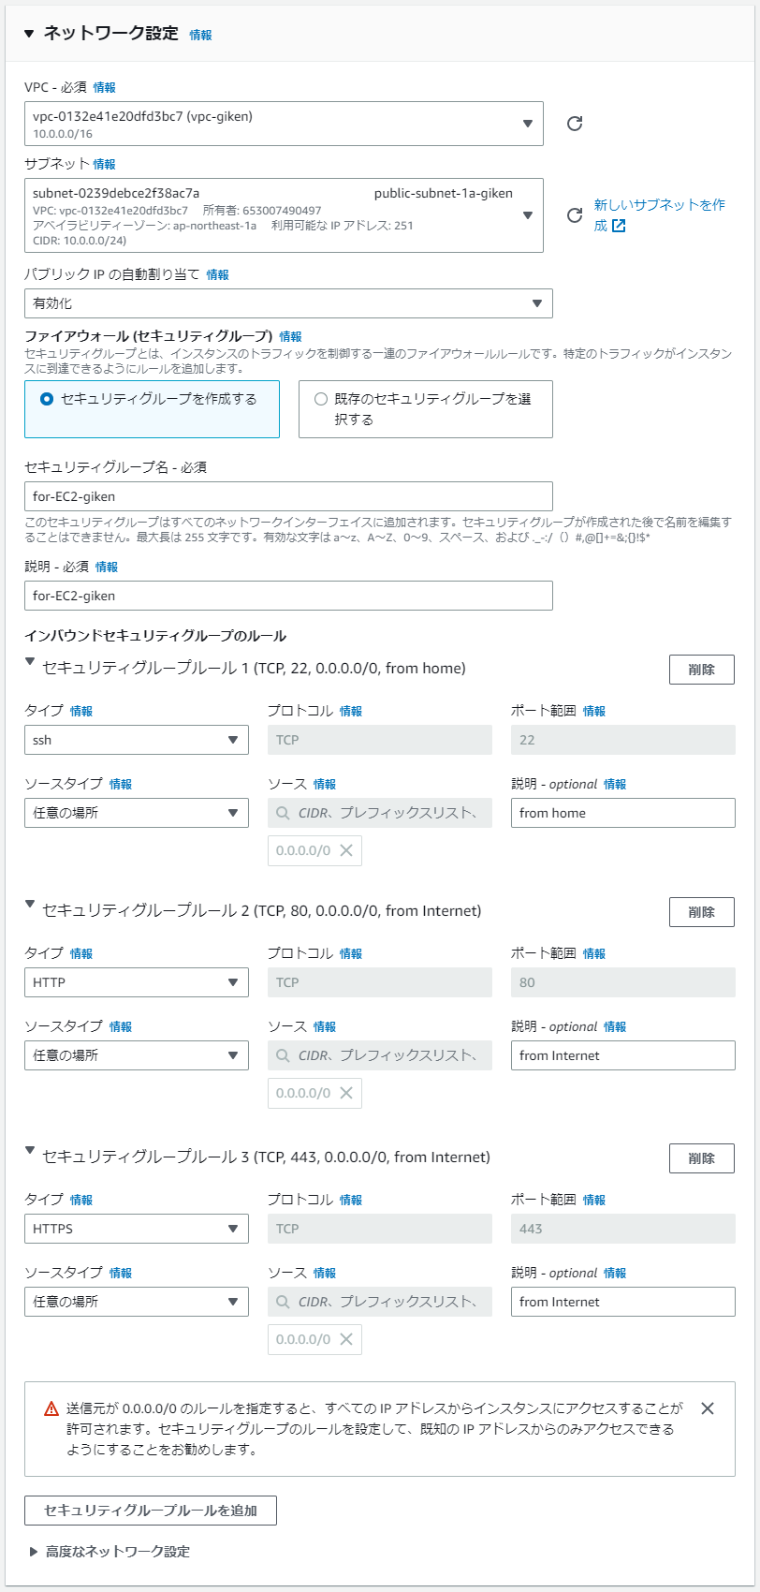
 |  |  |  |  |  | [VPC]の選択欄で2-1で作成したVPCを選択
 |  |  |  |  |  |  | 例:vpc-xxxxxxxxxx～(vpc-giken)
 |  |  |  |  |  | [サブネット]
 |  |  |  |  |  |  | 2-2で作成した[ap-northeast-1a]のサブネットを選択
 |  |  |  |  |  |  | 例:subnet-xxxxxxx～(public-subnet-1a-giken)
 |  |  |  |  |  | [パブリックIPの自動割り当て]
 |  |  |  |  |  |  | 有効化
 |  |  |  |  |  | [ファイアウォール(セキュリティグループ)]
 |  |  |  |  |  |  | ●セキュリティグループを作成する
 |  |  |  |  |  |  | ○既存のセキュリティグループを選択する
 |  |  |  |  |  | [セキュリティグループ名]
 |  |  |  |  |  |  | for-EC2-<※ローマ字表記で名前を入力>
 |  |  |  |  |  |  | 例:for-EC2-giken
 |  |  |  |  |  | [説明]
 |  |  |  |  |  |  | for-EC2-<※ローマ字表記で名前を入力>
 |  |  |  |  |  |  | 例:for-EC2-giken
 |  |  |  |  |  | [インバウンドセキュリティグループのルール]
 |  |  |  |  |  | ※ここでは３つのルール(ssh/http/https)を作成
 |  |  |  |  |  |  | [セキュリティグループルール１]
 |  |  |  |  |  |  |  | タイプ |  |  |  | ssh
 |  |  |  |  |  |  |  | ソースタイプ |  |  |  | 任意の場所
 |  |  |  |  |  |  |  | 説明 |  |  |  | from home

 |  |  |  |  |  |  | [セキュリティグループルール２]
 |  |  |  |  |  |  |  | タイプ |  |  |  | HTTP
 |  |  |  |  |  |  |  | ソースタイプ |  |  |  | 任意の場所
 |  |  |  |  |  |  |  | 説明 |  |  |  | from Internet

 |  |  |  |  |  |  | [セキュリティグループルール3]
 |  |  |  |  |  |  |  | タイプ |  |  |  | ssh
 |  |  |  |  |  |  |  | ソースタイプ |  |  |  | 任意の場所
 |  |  |  |  |  |  |  | 説明 |  |  |  | from Internet

3a-6-5.ストレージを設定

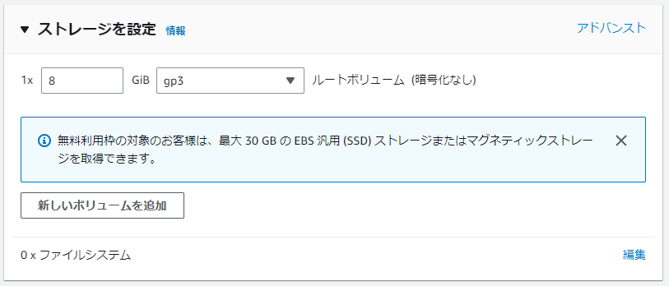
 | 1.[ストレージを設定]枠で以下を設定
 |  |  |  |  |  |  | [容量(GiB)]
 |  |  |  |  |  |  |  | 8 GiB

 |  |  |  |  |  |  | [ストレージタイプ]
 |  |  |  |  |  |  |  | gp3

3a-6-4.インスタンスを起動

 | 1.[概要]枠のインスタンス数が[1]であることを確認し、[インスタンスを起動]をクリック
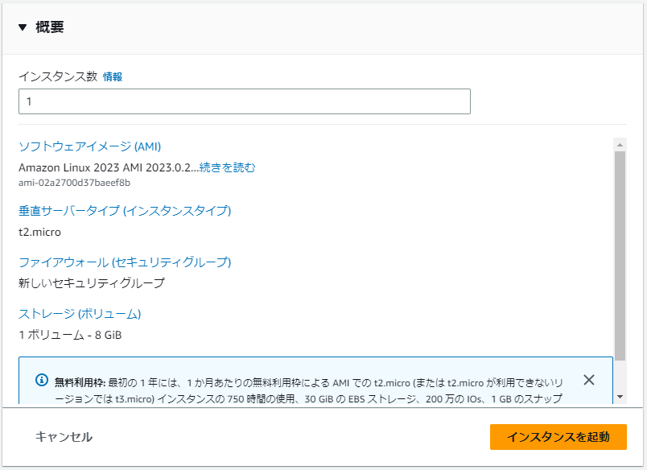

 |  |  |  |  |  |  | [インスタンス数]

 |  |  |  |  |  |  | [インスタンスを起動]

3b-1.AWS EC2(インスタンス)起動

 | 1.[AWSコンソール]画面上部の検索窓で[EC2]と入力し、検索結果の[EC2]をクリック
 | 2.[AWS EC2]画面の[インスタンスを起動]枠の[インスタンスを起動]をクリック

3b-2.名前とタグの追加

 | 1.[VPCを作成]画面で以下を設定

 |  | 名前とタグ
 |  |  | キー | name
 |  |  | 値 | EC2-Nginx-b-<※ローマ字表記ので名前を入力>
 |  |  |  | 例:EC2-Nginx-b-giken

 |  |  | ※[タグを追加]をクリックして以下を追加
 |  |  | キー | author
 |  |  | 値 | ※ローマ字表記でフルネームを入力
 |  |  | 例:giken.tarou

3b-3.アプリケーションおよびOSイメージ(AMI)の指定

 | 1.[クリックスタート]タブをクリックし、[Amazon Linux]をクリック

3b-4.インスタンスタイプの指定

 | 1.[インスタンスタイプ]の選択欄で[t2.micro]を選択

3b-5.キーペア(ログイン用の鍵)の選択
１台目で作成したキーペアを利用します。

 | 1.キーペア（ログイン）の「新しいキーペア名」欄で3a-5で作成したキーペアを選択
 |  | 例:EC2-kpr-giken

3b-6.ネットワーク設定
ここでは作成するEC2インスタンスが利用するネットワークの設定を行います。

3b-6-1.VPC、サブネットを設定

 | 1.[ネットワーク設定]枠の右側にある[編集]をクリック
 | 2.[VPC]の選択欄で2-1で作成したVPCを選択
 |  | 例:vpc-xxxxxxxxxxxxxxxxx(vpc-giken)
 | 3.[サブネット]の選択欄で2-2で作成したアベイラビリティーゾーン[ap-northeast-1a]のサブネットを選択
 |  | 例:subnet-xxxxxxxxxxxxxxxxx(public-subnet-1a-giken)

3b-6-2.パブリックIP無効設定

 | 1.[パブリックIPの自動割り当て]で[有効化]を選択

3b-6-3.セキュリティグループを選定
１台目で作成したセキュリティグループを利用します。

 | 1.[ファイアウォール(セキュリティグループ)]枠で以下の設定をする

 |  | ○セキュリティグループを作成する
 |  | ●既存のセキュリティグループを選択する

 |  | 共通のセキュリティグループ
 |  |  | for-EC2-<※ローマ字表記の名前>
 |  |  | 例:for-EC2-giken

3b-6-5.ストレージを設定

 | 1.[ストレージを設定]枠で以下を設定
 |  | 1x 8 GiB
 |  | gp2 ルートボリューム

3b-6-4.インスタンスを起動

 | 1.[概要]枠のインスタンス数が[1]であることを確認
 | 2.[インスタンスを起動]をクリック

3-7.作成されたEC2の確認

 | 何か打ち込む予定

4.Webサーバ構築
ネットワークとサーバの準備が整いましたので、ローカル端末からAmazon EC2に接続してWebサーバを構築していきます。

4-1.Amazon EC2にSSH接続
ローカル端末からAmazon EC2に接続するための設定をしていきます。

4-1-1.キーペアのアクセス権の変更
EC2作成時にダウンロードしたキーペアのアクセス権を変更していきます。

 | 1.Powershellを起動し、以下のコマンドを実行

 |  | cd c:\work
 |  | dir
 |  | $path = "./EC2-kpr-<※ローマ字表記の名前>.pem
 |  | icacls.exe $path /reset
 |  | icacls.exe $path /GRANT:R "$($env:USERNAME):(R)"
 |  | icacls.exe $path /inheritance:r

4-1-2.Amazon EC2にSSHで接続
SSHクライアントでEC2サーバに接続します。

 | 1.コマンドプロンプトを起動し、以下のコマンドを実行

 |  | ssh -i "EC2-kpr-<※ローマ字表記の名前>.pem" ec2-user@パブリックIPアドレス
 |  | 例：ssh -i "EC2-kpr-giken.pem" ec2-user@xxx.xxx.xxx.xxx

 |  | ※EC2のグルーバルIPアドレスはAWSコンソールのEC2のインスタンスの一覧を表示後、確認したいインスタンスIDを
 |  | クリックすることにより、パブリックIPv4アドレスを確認することができます。

 | 2.以下のメッセージが表示されたら、[yes]と入力し[Enter]キーを押下

 | SSHクライアントがインストールされていない場合は、sshコマンドがエラーになりますので、[Windows]の[設定]の
 | [オプション機能]から以下の２つのオプションを追加する必要があります。
 | ・OpenSSHクライアント
 | ・OpenSSHサーバー

4-2.Webサーバ(Nginx)をインストール

 | 1.以下のコマンドを実行し、インストール可能なパッケージを検索

 |  | which amazon-linux-extras
 |  | amazon-linux-extras

 | 2.以下のコマンドを実行し、nginxのパッケージをインストール

 |  | sudo amazon-linux-extras install nginx1

 | 3.以下のコマンドを実行し、インストールされたNginxのバージョンを確認
 |  | nginx -v

 | 4.以下のコマンドを実行し、Nginxの初期設定ファイルをバックアップ
 |  | sudo cp -a /etc/nginx/nginx.conf /etc/nginx/nginx.conf.back

4-3.Nginxを起動

 | 1.以下のコマンドを実行し、Nginxを起動

 |  | sudo systemctl start nginx

 | 2.以下のコマンドを実行し、EC2インスタンスが起動したタイミングでNginxも起動する設定をする

 |  | sudo systemctl enable nginx

 | 3.以下のコマンドを実行し、正しく設定されていることを確認

 |  | systemctl status nginx

4-4.ブラウザでWebサーバに接続

 | 1.ローカル端末のブラウザにEC2のパブリックIPを入力

4-5.表示されるWebページを変更
Nginxのコンテンツファイルを変更して、表示されるページ内容を変更します。

5.ALB(アプリケーションロードバランサー)作成

5-1.ターゲットグループの設定

5-2.ターゲットの登録

5-3.ロードバランサーとリスナーの設定

5-4.ロードバランサーのテスト

